상품제안서
버터푸시 타이머 | 상품코드: S47790

 |  |  |  |  |  |  | 02-713-8555 | www.synergygift.co.kr
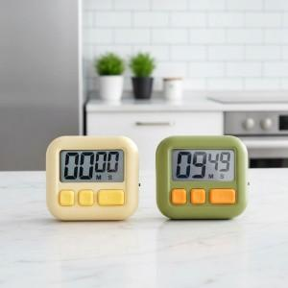 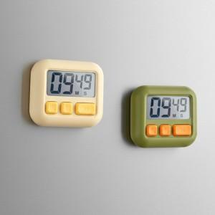 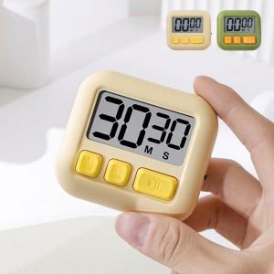

【상세/제작정보】 | <p>&nbsp;</p><p><span style="font-size: 14pt;">※ 건전지 미포함​</span></p>

【인쇄/포장옵션】 | 레이저, 컬러필름전사 / 포장지포장

【공급단가】 | 수량 | 50~ | 100~ | 300~ | 1,000~ | 5,000~
*VAT별도 | 단가 | 3,370원 | 3,250원 | 3,100원 | 2,900원 | 2,850원

【상품 URL】 | https://www.synergygift.co.kr:443/src/goods_detail.php?gdno=47790

